상품제안서
뉴니들 3색파스텔 | 상품코드: S37297

 |  |  |  |  |  |  | 02-713-8555 | www.synergygift.co.kr
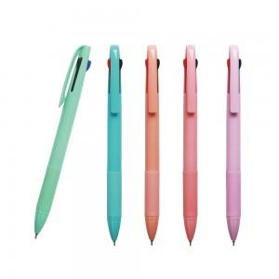

【상세/제작정보】 | <p><span style="font-size: 14pt;">※ 종이케이스, 원통케이스 별도 문의 바랍니다.</span></p><p><span style="font-size: 14pt;">※ 배송비 1박스 1,000개 포장, 박스당 4,000원 부가세별도 발생</span></p>

【인쇄/포장옵션】 | 실크 / OPP(비닐)

【공급단가】 | 수량 | 500~ | 1,000~ | 3,000~ | 5,000~ | 10,000~
*VAT별도 | 단가 | 430원 | 410원 | 400원 | 380원 | 375원

【상품 URL】 | https://www.synergygift.co.kr:443/src/goods_detail.php?gdno=37297

